목표
[강혜빈] [오전 9:59] 조도센서가 레이저모듈에서 나오는 빛을 감지하고 있다가 손가락으로 레이저모듈의 빛을 가리면 조도센서에 들어오는 빛이 없어진걸 감지하고 부저와 LED가 작동되야해!
[강혜빈] [오전 9:59] esp32모듈은 나중에 버스 와이파이랑 핸드폰 어플리케이션 연동을 위해 사용한거구 지금 준현이가 비콘으로 어플 제작 예정이야!
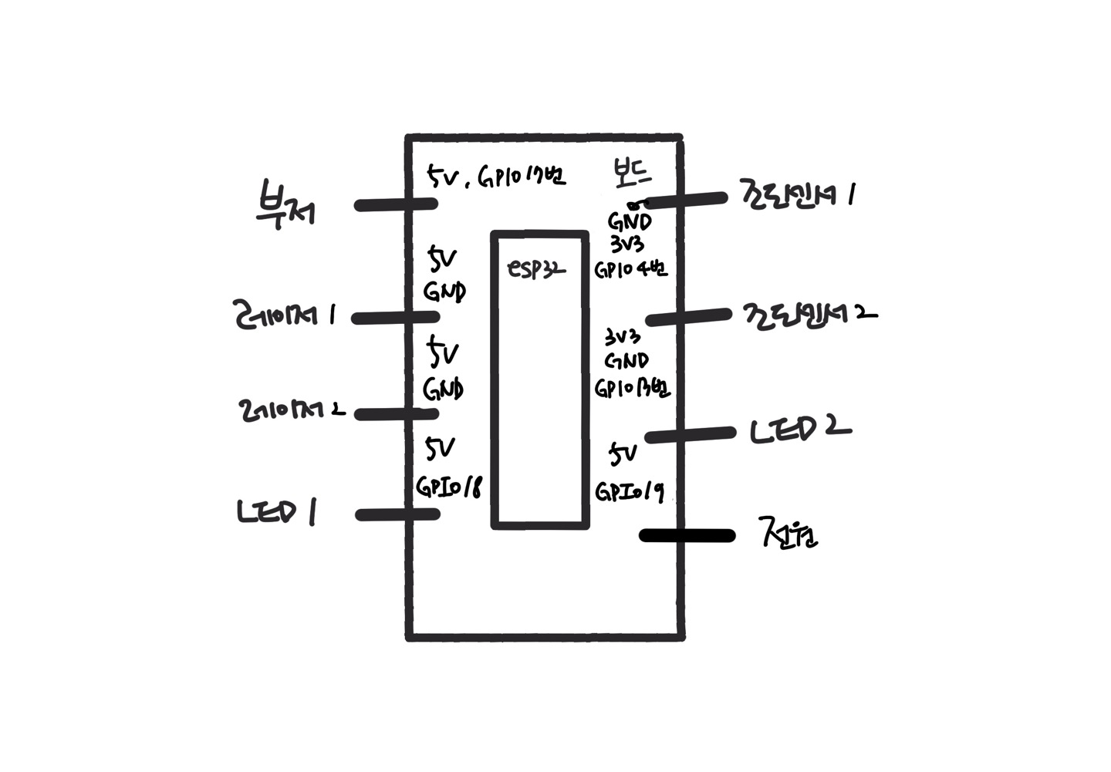
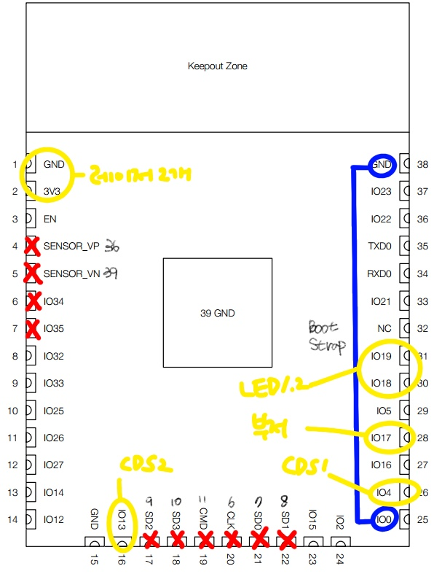
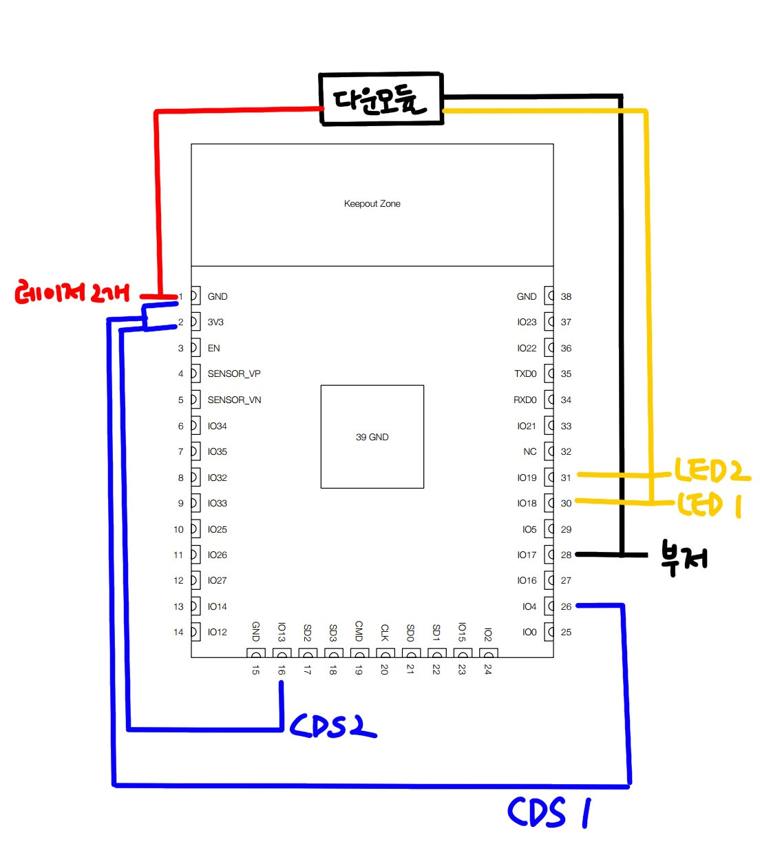

 |  | buzzer |  | laser 1 |  | laser 2
 |  | + : 5V |  | + : 3v3 |  | + : 3v3
 |  | - : io17 |  | - : gnd |  | - : gnd

 | LED 1 |  | LED 2 |  | CDS 1 |  | CDS 2
 | + : 5V |  | + : 5V |  | vcc : 3v3 |  | vcc : 3v3
 | - : io18 |  | - : io19 |  | gnd : gnd |  | gnd : gnd
 |  |  |  |  | out : io4(ADC) |  | out : io13(ADC)

부저
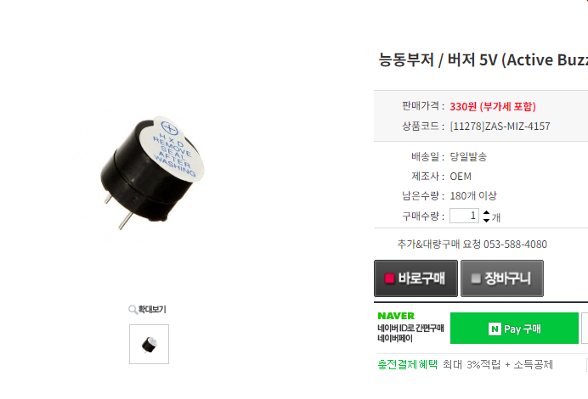
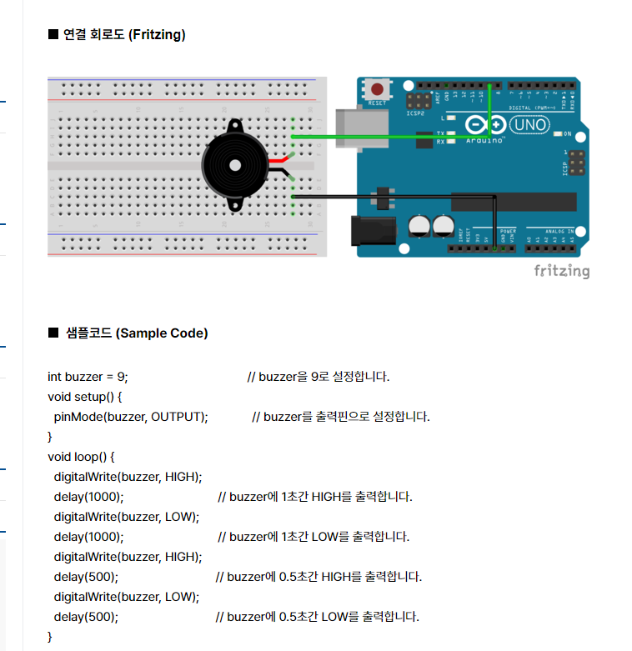
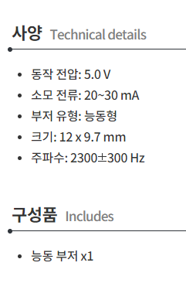
buzzer: | 메카솔루션 공식 쇼핑몰 - 아두이노, 라즈베리파이 등 전자부품 쇼핑몰 (mechasolution.com)

레이저
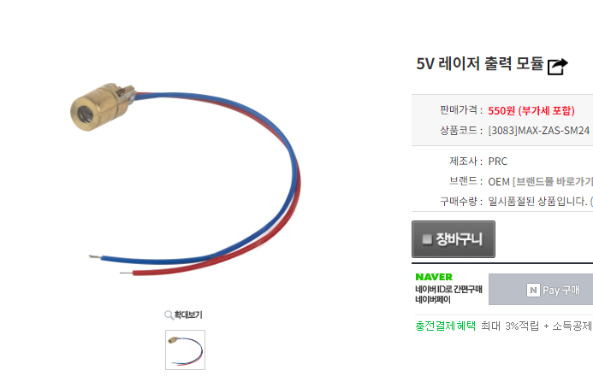
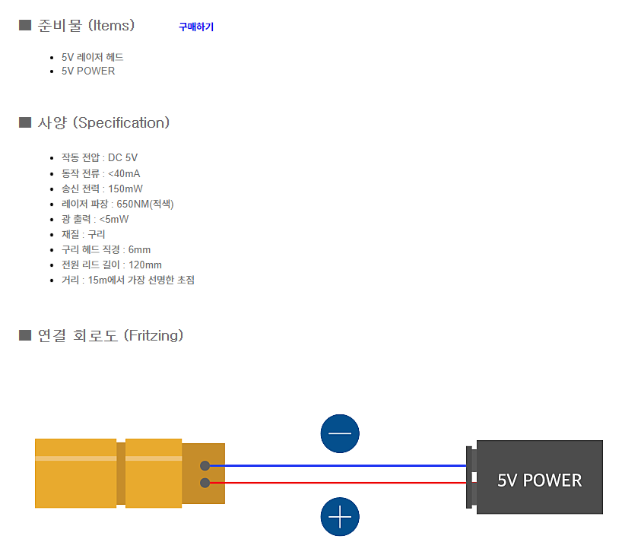
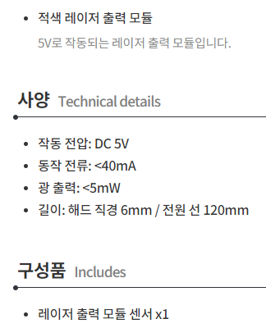
laser: | 메카솔루션 공식 쇼핑몰 - 아두이노, 라즈베리파이 등 전자부품 쇼핑몰 (mechasolution.com)

조도센서
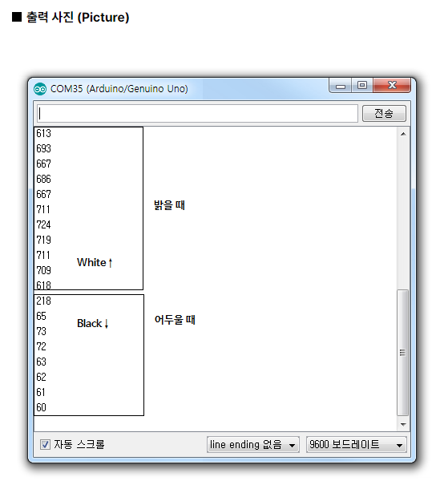
cds: | 메카솔루션 공식 쇼핑몰 - 아두이노, 라즈베리파이 등 전자부품 쇼핑몰 (mechasolution.com)
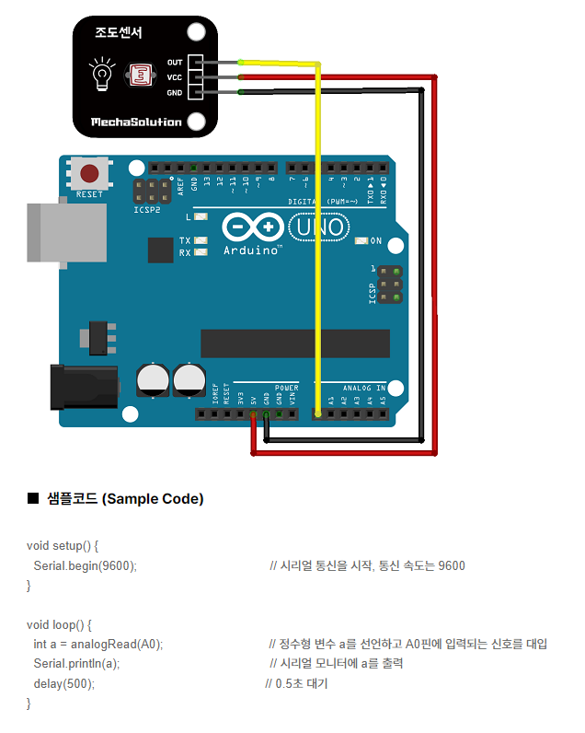
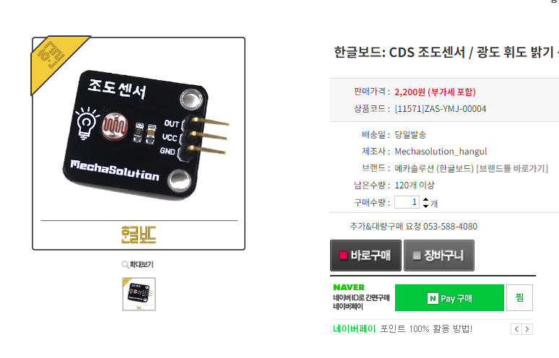

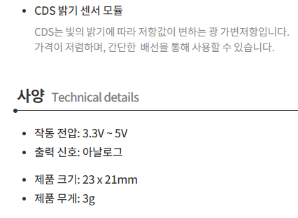

 |  | => 정확하게 무언가로 "가려졌다"라는 걸 어떻게 적은 오차로 처리할 수 있을까?

ESP32
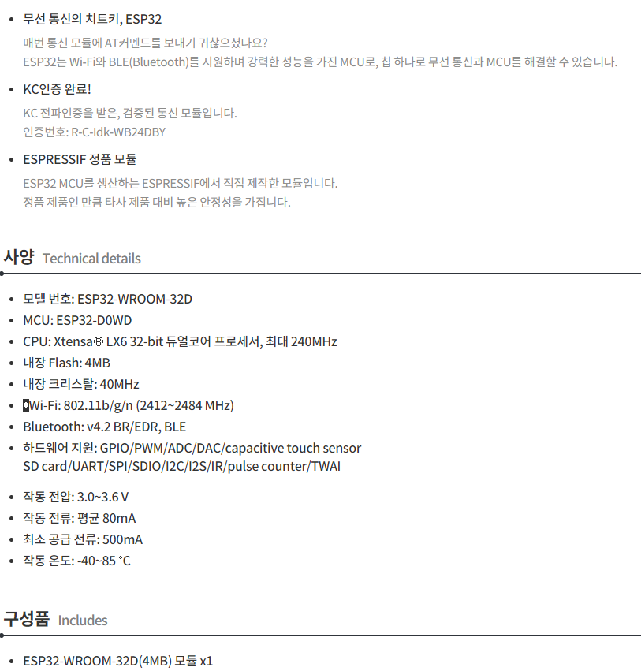
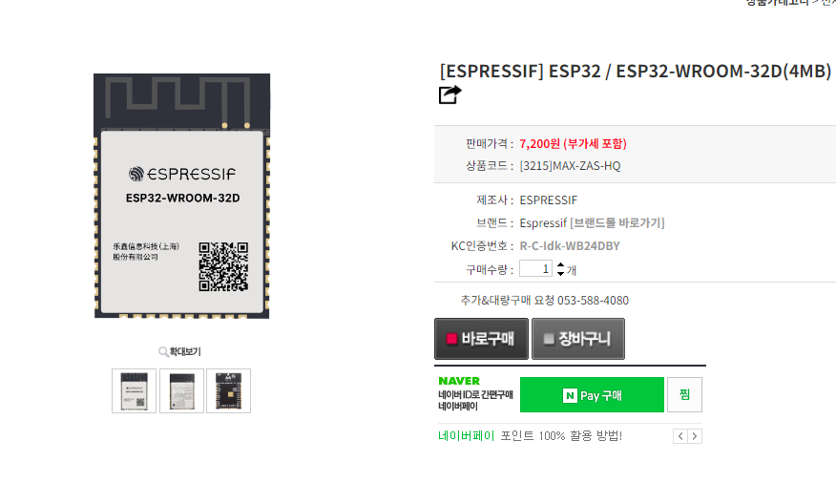
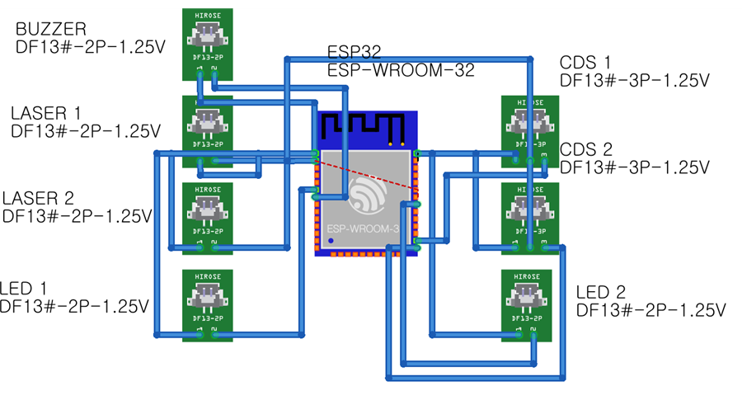
esp32: | 메카솔루션 공식 쇼핑몰 - 아두이노, 라즈베리파이 등 전자부품 쇼핑몰 (mechasolution.com)

LED
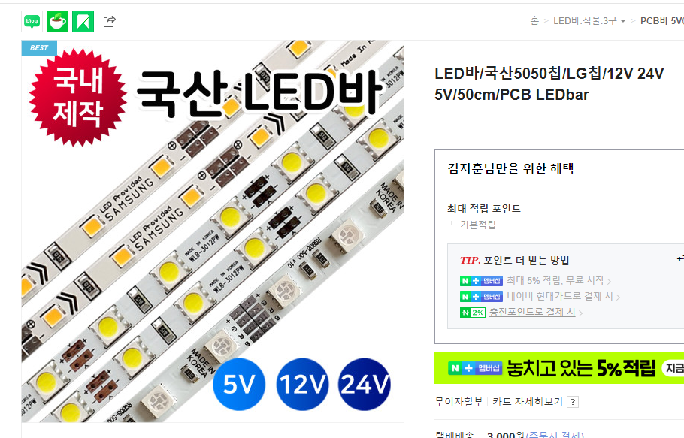
led: | LED바/국산5050칩/LG칩/12V 24V 5V/50cm/PCB LEDbar : 그린맥스 (naver.com)

